상품제안서
초경량 우양산 접이식 미니 포켓 자외선 차단 5단 암막 양산(52cm*6K) 1P | 상품코드: F30918

 |  |  |  |  |  |  | 02-412-0044 | www.easy1.co.kr
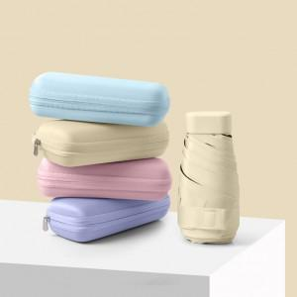

【상세/제작정보】 | 포켓형으로 끈이 달려있어 어깨에 가방처럼 매거나, 휴대가 용이한 휴대용 우양산 암막코팅양산 및 우산/인쇄 사이즈 3.5*9cm 파우치 카톤박스당 50개/베이지,스카이블루,핑크,퍼플,민트,그린

【인쇄/포장옵션】 | 실크 / OPP(비닐)

【공급단가】 | 수량 | 100~ | 300~ | 500~ | 1,000~ | 3,000~
*VAT별도 | 단가 | 7,250원 | 7,130원 | 6,960원 | 6,780원 | 6,670원

【상품 URL】 | https://dev.easy1.co.kr:443/src/goods_detail.php?gdno=30918

